省エネ適判に係る工事監理及び検査方法について
完了検査申請書第二面【.工事監理者】欄に照合した図書を記載してください。

省エネ適判に要した設計図書と工事現場の整合性については、
工事監理者の責任において確認をしてください。

工事監理は一般社団法人日本サスティナブル建築協会が作成した「建築物エネルギー消費
性能基準への適合義務対象建築物に係る工事監理マニュアル」に沿って実施してください。
http://www.ibec.or.jp/index.html
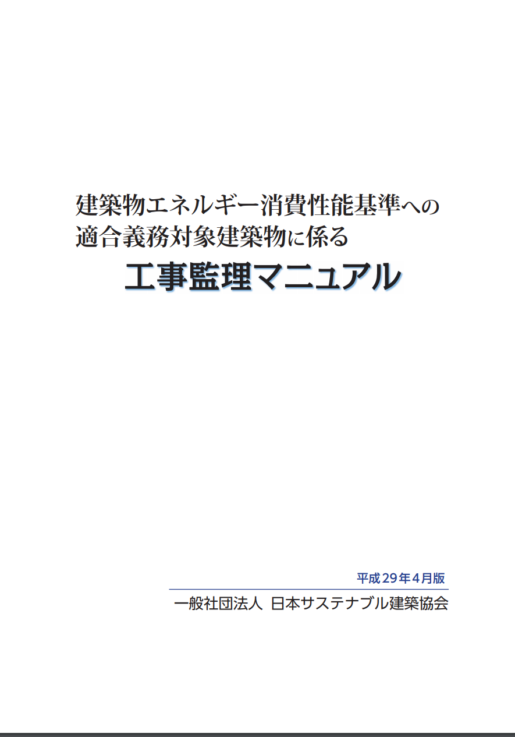

弊社の現場検査は日本建築行政会議が編集した「省エネ基準適合義務対象建築物に係る
完了検査マニュアル」に基づいて検査を実施したします。
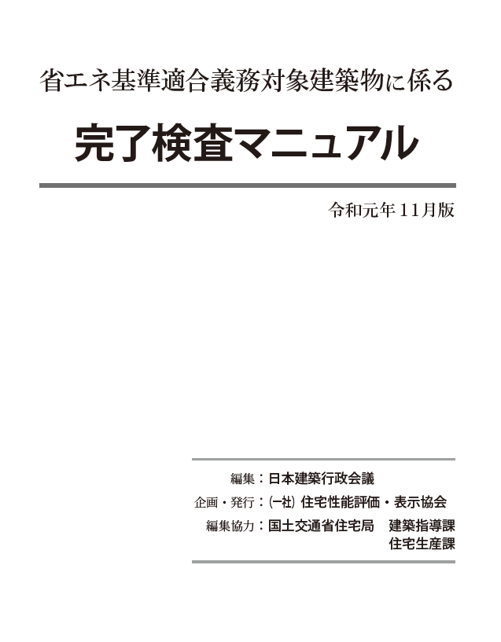

マニュアルに基づき、省エネ適判に要した図書等と工事現場の整合確認は
提出された省エネ基準工事監理報告書に基づき判断します。
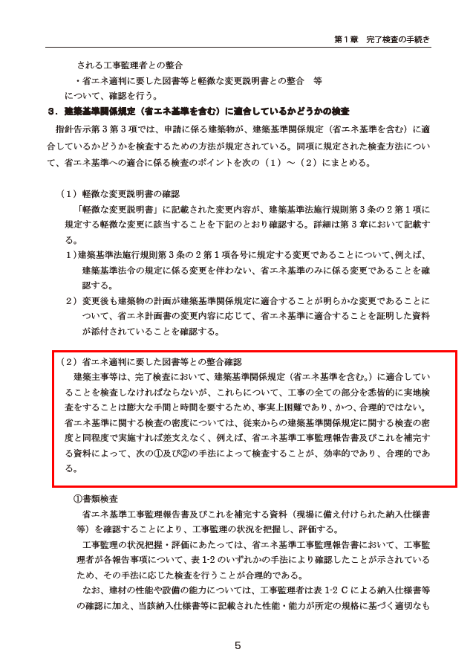

 | （２）省エネ適判に要した図書等との整合確認
 | 建築主事等は、完了検査において、建築基準関係規定（省エネ基準を含む。）に適合してい
 | ることを検査しなければならないが、これらについて、工事の全ての部分を悉皆的に実地検
 | 査をすることは膨大な手間と時間を要するため、事実上困難であり、かつ、合理的ではない。
 | 省エネ基準に関する検査の密度については、従来からの建築基準関係規定に関する検査の密
 | 度と同程度で実施すれば差支えなく、例えば、省エネ基準工事監理報告書及びこれを補完す
 | る資料によって、次の①及び②の手法によって検査することが、効率的であり、合理的であ
 | る。

省エネ基準工事監理報告書
第二面も作成し、ご提出ください。
省エネ基準工事監理報告書（第一面）

 |  |  | 作成日：

株式会社J建築検査センター 様

株式会社J建築検査センター（以下「J」とする。）が実施する省エネ適判に係る完了検査を受けるにあたり、工事監理者として以下の通り現場監理を実施し、省エネ基準工事監理報告書を提出します。この監理報告書及び添付書類の記載事項は、事実に相違ありません。

物件概要
建築主
工事名称
敷地の地名地番

□ | 工事監理者として、一般社団法人日本サスティナブル建築協会が作成した「建築物エネルギー消費性能基準への適合義務対象建築物に係る工事監理マニュアル」に基づき適正に監理しました。

□ | 省エネ基準工事監理報告書の作成にあたり、確認申請に係る設計図書のほか、省エネ適判に要した設計図書に記載されている内容通りに工事が行われていることを確認しました。

□ | Jが実施する省エネ基準への適合検査について、日本建築行政会議編集の「省エネ基準適合義務対象建築物に係る完了検査マニュアル」に基づき、工事監理者が作成する省エネ基準工事監理報告書及びこれを補完する資料によって実施されることについて同意します。

 |  | 工事監理者

 | （注意）
1. | 各項目の内容を確認し、レ点をいれてください。
2. | Jが実施する省エネ適判への適合検査は、編集：日本建築行政会議、企画・発行：一般社団法人住宅性能評価・表示協会、編集協力：国土交通省住宅局 建築指導課、住宅生産課が作成した「省エネ基準適合義務対象建築物に係る完了検査マニュアル」に基づき実施します。
3. | 省エネ適判に要した設計図書と工事現場に相違がある場合は、その事実が判明した時期に係らず、工事監理者の責任において是正してください。
4. | 工事監理マニュアルはIBEC（建築省エネ機構）のホームページをご確認ください。
 |  |  |  | 1/2

第二面
省エネ適判に要した設計図書と工事現場の整合性については、工事監理者の責任において確認をしてください。

省エネ基準工事監理報告書（第二面）

 | 株式会社J建築検査センター 様 |  |  |  | 作成日：

 | 工事の監理状況を報告します。
 | この監理報告書及び添付書類に記載の事項は、事実に相違ありません。

 |  |  |  | 工事監理者 | 0
 |  |  |  |  | 0

物件概要
建築主 |  | 0
工事名称 |  | 0
敷地の地名地番 |  | 0

報告内容（以下の項目について申請図書の通り施工されたことを報告します。）
項 目 |  | 報 告 事 項 |  |  |  | 照合を行った 設計図書 | 確認方法 | 確認結果 | 提示書類

１．外皮 |  | ① | 断熱材の仕様、設置状況 |  |  |  | A・B・C ・ ・ | 適・不適 | 施工写真
 |  | ② | 窓の仕様、設置状況（ブラインドボックス、庇の設置状況を含む） |  |  |  | A・B・C ・ ・ | 適・不適 | 納入伝票※
２．空気調和設備 |  | ① | 熱源機器の仕様、設置状況 |  |  |  | A・B・C ・ ・ | 適・不適 | 納入仕様書※
 |  | ② | 全熱交換器の仕様、設置状況 |  |  |  | A・B・C ・ ・ | 適・不適 | 納入仕様書※
 |  | ③ | 全熱交換器のバイパス制御の設置状況 |  |  |  | A・B・C ・ ・ | 適・不適
 |  | ④ | 予熱時外気取入れ停止制御の設置状況 |  |  |  | A・B・C ・ ・ | 適・不適
 |  | ⑤ | ２次ポンプの変流量制御の設置状況 |  |  |  | A・B・C ・ ・ | 適・不適
 |  | ⑥ | 空調機ファンの変風量制御の設置状況 |  |  |  | A・B・C ・ ・ | 適・不適
３．換気設備 |  | ① | 換気設備の仕様、設置状況 |  |  |  | A・B・C ・ ・ | 適・不適 | 納入仕様書※
 |  | ② | 送風量制御の設置状況 |  |  |  | A・B・C ・ ・ | 適・不適
４．照明設備 |  | ① | 照明器具の消費電力、台数および取付状況 |  |  |  | A・B・C ・ ・ | 適・不適
 |  | ② | 各種制御の設置状況 |  |  |  | A・B・C ・ ・ | 適・不適
 |  |  | 【在室検知制御・ﾀｲﾑｽｹｼﾞｭｰﾙ制御・初期照度補正制御・明るさ検知制御】

※：提出頂く納入仕様書等については「建築物エネルギー消費性能基準への適合義務対象建築物に係る工事監理マニュアル」に沿って、工事監理の際に確認した納入仕様書等を添付してください。
工事監理の際に確認する書類は工事監理マニュアルをご確認ください。
http://www.ibec.or.jp/index.html
５．給湯設備 |  | ① | 熱源機器の仕様、設置状況 |  |  |  | A・B・C ・ ・ | 適・不適 | 納入仕様書※
 |  | ② | 給湯配管の保温の仕様、設置状況 |  |  |  | A・B・C ・ ・ | 適・不適
 |  | ③ | 節湯器具の仕様、設置状況 |  |  |  | A・B・C ・ ・ | 適・不適 | 納入仕様書※
６．昇降機設備 |  |  | 昇降機の仕様、設置状況 |  |  |  | A・B・C ・ ・ | 適・不適 | 納入仕様書※
７．太陽光発電設備 |  |  | 太陽光発電の仕様、設置状況 |  |  |  | A・B・C ・ ・ | 適・不適 | 納入仕様書※
［注意］
１．本様式は、「モデル建物法」により建築物エネルギー消費性能基準への適合性を確認した建築物に係る工事監理を対象としています。
２．計算対象となる設備等が無い場合は、当該設備等に係る項目の記載は不要です。
３．「照合を行った設計図書」の欄は、建築物省エネ法施行規則第１条第１項に規定する図書等のうち、工事監理で照合を行った図書を記載してください。
４．「確認方法」の欄は、A・B・Cのうち、該当するものを○で囲んでください。Cに該当する場合は、確認に用いた具体的な書類を記載してください。
 |  |  |  |  |  |  |  |  | A:目視による立会確認 B: 計測等による立会い確認 C：施工計画書等・試験成績書等による確認
※：提出頂く納入仕様書等については「建築物エネルギー消費性能基準への適合義務対象建築物に係る工事監理マニュアル」に沿って、工事監理の際に確認した納入
仕様書等を添付してください。具体的な確認・提出書類は工事監理マニュアルをご確認ください。
 |  |  |  |  |  |  |  |  | 2/2

